상품제안서
uni 제트스트림 클리프터 118 볼펜 0.7 | 상품코드: S45447

 |  |  |  |  |  |  | 02-713-8555 | www.synergygift.co.kr
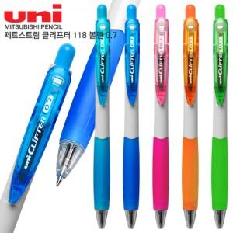

【상세/제작정보】

【인쇄/포장옵션】 | 실크 / 포장불가능

【공급단가】 | 수량 | 300~ | 500~ | 1,000~ | 3,000~ | 5,000~
*VAT별도 | 단가 | 940원 | 890원 | 850원 | 830원 | 810원

【상품 URL】 | https://www.synergygift.co.kr:443/src/goods_detail.php?gdno=45447

